表格2
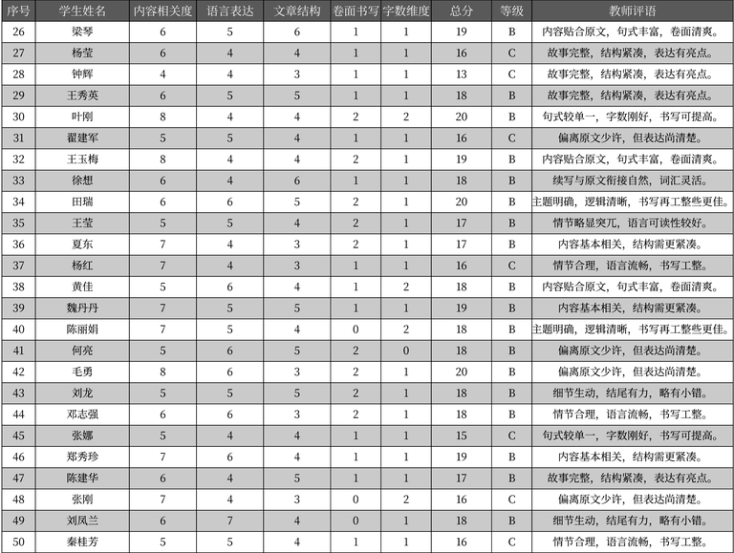
序号 | 学生姓名 | 内容相关度 | 语言表达 | 文章结构 | 卷面书写 | 字数维度 | 总分 | 等级 | 教师评语
26 | 梁琴 | 6 | 5 | 6 | 1 | 1 | 19 | B | 内容贴合原文，句式丰富，卷面清爽。
27 | 杨莹 | 6 | 4 | 4 | 1 | 1 | 16 | C | 故事完整，结构紧凑，表达有亮点。
28 | 钟辉 | 4 | 4 | 3 | 1 | 1 | 13 | C | 故事完整，结构紧凑，表达有亮点。
29 | 王秀英 | 6 | 5 | 5 | 1 | 1 | 18 | B | 故事完整，结构紧凑，表达有亮点。
30 | 叶刚 | 8 | 4 | 4 | 2 | 2 | 20 | B | 句式较单一，字数刚好，书写可提高。
31 | 翟建军 | 5 | 5 | 4 | 1 | 1 | 16 | C | 偏离原文少许，但表达尚清楚。
32 | 王玉梅 | 8 | 4 | 4 | 2 | 1 | 19 | B | 内容贴合原文，句式丰富，卷面清爽。
33 | 徐想 | 6 | 4 | 6 | 1 | 1 | 18 | B | 续写与原文衔接自然，词汇灵活。
34 | 田瑞 | 6 | 6，5 | 2 | 1 | 20 | B | 主题明确，逻辑清晰，书写再工整些更佳。
35 | 王莹 | 5 | 5 | 4 | 2 | 1 | 17 | B | 情节略显突兀，语言可读性较好。
36 | 夏东 | 7 | 4 | 3 | 2 | 1 | 17 | B | 内容基本相关，结构需更紧凑。
37 | 杨红 | 7 | 4 | 3 | 1 | 1 | 16 | C | 情节合理，语言流畅，书写工整。
38 | 黄佳 | 5 | 6 | 4 | 1 | 2 | 18 | B | 内容贴合原文，句式丰富，卷面清爽。
39 | 魏丹丹 | 7 | 5 | 5 | 1 | 1 | 19 | B | 内容基本相关，结构需更紧凑。
40 | 陈丽娟 | 7 | 5 | 4 | 0 | 2 | 18 | B | 主题明确，逻辑清晰，书写再工整些更佳。
41 | 何亮 | 5 | 6 | 5 | 2 | 0 | 18 | B | 偏离原文少许，但表达尚清楚。
42 | 毛勇 | 8 | 6 | 3 | 2 | 1 | 20 | B | 偏离原文少许，但表达尚清楚。
43 | 刘龙 | 5 | 5 | 5 | 2 | 1 | 18 | B | 细节生动，结尾有力，略有小错。
44 | 邓志强 | 6 | 6 | 3 | 2 | 1 | 18 | B | 情节合理，语言流畅，书写工整。
45 | 张娜 | 5 | 4 | 4 | 1 | 1 | 15 | C | 句式较单一，字数刚好，书写可提高。
46 | 郑秀珍 | 7 | 6 | 4 | 1 | 1 | 19 | B | 内容基本相关，结构需更紧凑。
47 | 陈建华 | 6 | 4 | 5 | 1 | 1 | 17 | B | 故事完整，结构紧凑，表达有亮点。
48 | 张刚 | 7 | 4 | 3 | 0 | 2 | 16 | C | 偏离原文少许，但表达尚清楚。
49 | 刘凤兰 | 6 | 7 | 4 | 0 | 1 | 18 | B | 细节生动，结尾有力，略有小错。
50 | 秦桂芳 | 5 | 5 | 4 | 1 | 1 | 16 | C | 情节合理，语言流畅，书写工整。

